P1
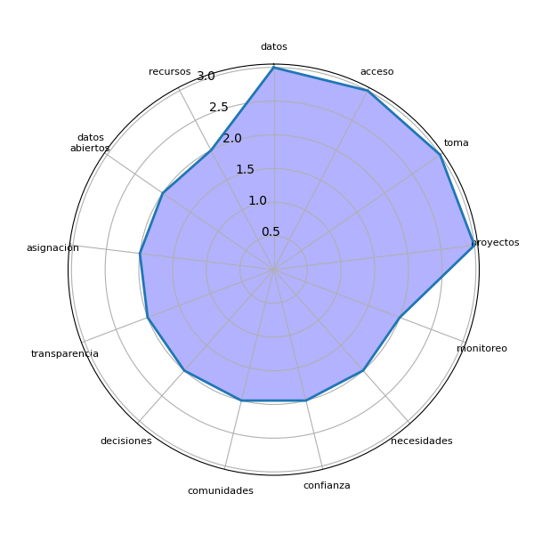
Sector | P1 | res
Chimaltenango | Los datos deben ser confiables y simplificados para ser entendibles por todos. | ['datos']
Chimaltenango | Proporcionar información real para garantizar un desarrollo equitativo y resolver problemas locales. | ['desarrollo equitativo', 'información real', 'problemas locales']
Chimaltenango | Facilitar la toma de decisiones comunitarias con información clara y accesible. | ['decisiones comunitarias', 'toma']
Chimaltenango | Incrementar la transparencia y el control ciudadano sobre los proyectos del gobierno. | ['control', 'gobierno', 'proyectos', 'transparencia']
Chimaltenango | Apoyar la planificación y monitoreo de recursos asignados para comunidades vulnerables. | ['monitoreo', 'planificación']
Chimaltenango | Generar confianza entre las comunidades mediante la información pública sobre presupuestos. | ['comunidades', 'confianza', 'información pública', 'presupuestos']
Chimaltenango | Reducir la corrupción mediante la vigilancia de fondos asignados y proyectos ejecutados. | ['corrupción', 'fondos asignados', 'proyectos', 'vigilancia']
Chimaltenango | Promover la igualdad mediante la distribución justa de recursos basados en datos. | ['distribución justa', 'igualdad']
Chimaltenango | Facilitar la participación activa de la comunidad en la toma de decisiones basadas en datos. | ['comunidad', 'datos', 'decisiones', 'participación activa', 'toma']
Chimaltenango | Mejorar la rendición de cuentas sobre el uso de recursos asignados a las comunidades. | ['cuentas', 'rendición']
Chimaltenango | Fortalecer las capacidades locales mediante el acceso a datos relevantes y actualizados. | ['acceso', 'capacidades locales']
Chimaltenango | Proporcionar un control transparente sobre los recursos asignados para proyectos locales. | ['control transparente']
Chimaltenango | Facilitar la gestión comunitaria mediante información confiable y actualizada sobre recursos. | ['gestión comunitaria']
Chimaltenango | Incrementar la participación ciudadana en la toma de decisiones basadas en datos abiertos. | ['datos abiertos', 'decisiones', 'participación ciudadana', 'toma']
Chimaltenango | Promover la planificación estratégica en la asignación de recursos locales. | ['asignación', 'planificación estratégica', 'recursos locales']
Chimaltenango | Mejorar la confianza entre ciudadanos y autoridades mediante la transparencia en los datos. | ['autoridades', 'ciudadanos', 'confianza', 'datos', 'transparencia']
Chimaltenango | Permitir a las comunidades priorizar sus necesidades con base en datos claros y accesibles. | ['base', 'comunidades', 'necesidades']
Chimaltenango | Reducir las desigualdades en la asignación de recursos públicos al visibilizar las necesidades. | ['asignación', 'desigualdades', 'necesidades', 'recursos públicos']
Chimaltenango | Facilitar el monitoreo de la implementación de proyectos mediante acceso a datos públicos. | ['acceso', 'datos públicos', 'implementación', 'monitoreo', 'proyectos']
Chimaltenango | Mejorar la equidad en la distribución de recursos basándose en datos reales y auditables. | ['distribución', 'equidad', 'recursos']
Chimaltenango | Aumentar la eficiencia en la gestión de recursos mediante el acceso a datos abiertos confiables. | ['acceso', 'datos abiertos', 'eficiencia', 'gestión', 'recursos']

P2
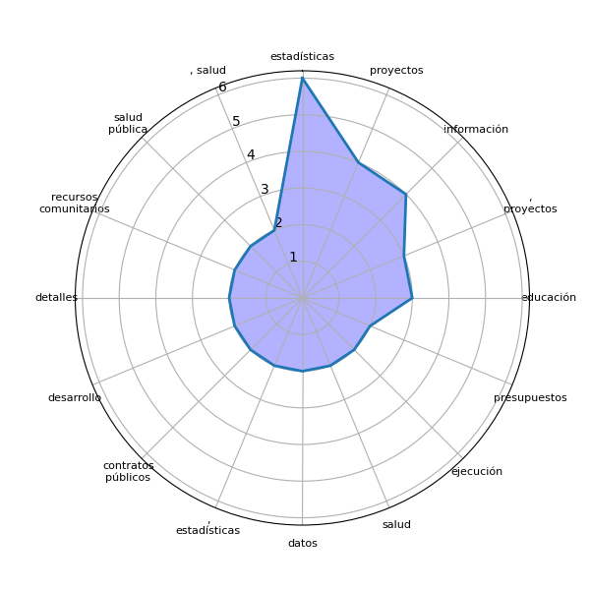
Sector | P2 | res
Chimaltenango | Información del Ministerio de Educación, salud, saneamiento y aguas residuales. | []
Chimaltenango | Datos sobre fondos asignados, proyectos realizados y servicios básicos. | [', proyectos', 'datos', 'fondos asignados', 'servicios']
Chimaltenango | Estadísticas sobre educación, salud y acceso a recursos comunitarios. | [', salud', 'acceso', 'educación', 'estadísticas', 'recursos comunitarios']
Chimaltenango | Datos económicos, proyectos ejecutados y detalles de presupuestos. | [', proyectos', 'datos económicos', 'detalles', 'presupuestos']
Chimaltenango | Estudios socioeconómicos, datos estadísticos y proyecciones de desarrollo. | [', datos estadísticos', 'desarrollo', 'estudios socioeconómicos', 'proyecciones']
Chimaltenango | Información sobre proyectos educativos y detalles de los contratos públicos. | ['contratos públicos', 'detalles', 'información', 'proyectos educativos']
Chimaltenango | Censo poblacional, estadísticas de salud y proyectos ejecutados. | [', estadísticas', 'censo poblacional', 'proyectos', 'salud']
Chimaltenango | Mapeo de recursos comunitarios y análisis de necesidades locales. | []
Chimaltenango | Proyecciones económicas y estadísticas poblacionales. | []
Chimaltenango | Contratos públicos, presupuestos ejecutados y estadísticas de progreso. | [', presupuestos', 'contratos públicos', 'estadísticas', 'progreso']
Chimaltenango | Información sobre fondos de desarrollo y ejecución de proyectos. | ['desarrollo', 'ejecución', 'fondos', 'información', 'proyectos']
Chimaltenango | Listados de proyectos, estadísticas de educación y salud, y datos poblacionales. | [', estadísticas', 'educación', 'listados', 'proyectos', 'salud']
Chimaltenango | Censos poblacionales, estadísticas de pobreza y estudios de impacto social. | []
Chimaltenango | Datos sobre obras públicas, presupuestos locales y estadísticas de seguridad. | ['datos', 'obras públicas', 'seguridad']
Chimaltenango | Proyecciones económicas, detalles de proyectos en ejecución y mapas de recursos comunitarios. | [', detalles', 'ejecución', 'mapas', 'proyecciones económicas', 'proyectos', 'recursos comunitarios']
Chimaltenango | Información sobre educación, salud y estadísticas laborales. | [', salud', 'educación', 'estadísticas', 'información']
Chimaltenango | Datos poblacionales, presupuestos de proyectos y registros de acceso a servicios básicos. | []
Chimaltenango | Censos demográficos, estudios de salud pública y estadísticas de empleo. | [', estudios', 'censos demográficos', 'empleo', 'estadísticas', 'salud pública']
Chimaltenango | Estadísticas de proyectos ejecutados, datos poblacionales y recursos financieros asignados. | [', datos', 'estadísticas', 'proyectos ejecutados', 'recursos']
Chimaltenango | Datos educativos, sanitarios y mapas de pobreza. | []
Chimaltenango | Información sobre presupuestos, proyectos educativos y estadísticas de salud pública. | [', proyectos', 'estadísticas', 'información', 'presupuestos', 'salud pública']

